COINCIDIR
COINCIDIR

 | Pais | Ranking FIFA de Seleciones | Posición
 | Argentina | Argentina
 | Francia
 | España
COINCIDIR
La fórmula COINCIDIR busca un elemento específico dentro de un rango de celdas y devuelve su posición relativa (un número) dentro de ese rango, en lugar del valor en sí. Es una herramienta fundamental que se utiliza con frecuencia en combinación con la función INDICE.
Sintaxis
=COINCIDIR(valor_buscado, matriz_buscada, [tipo_de_coincidencia])
valor_buscado: Es el dato, texto o número que quieres localizar.
matriz_buscada: Es el rango de celdas donde se realizará la búsqueda.
tipo_de_coincidencia: Un número que indica cómo quieres que Excel busque el valor:
0: Coincidencia exacta (es el más usado).
1: Devuelve el valor más grande que es menor o igual al valor buscado (requiere que la lista esté ordenada ascendentemente).
-1: Devuelve el valor más pequeño que es mayor o igual al valor buscado (requiere orden descendente).
 | Inglaterra
 | Brasil
 | Bélgica
 | Paises Bajos
 | Portugal
 | Colombia
 | Italia

COINCIDIRX
COINCIDIRX

 | POSICIÓN | ID | PACIENTE | PROCEDIMIENTO | ID | POSICIÓN
 | 1 | 6 | Ana Clara | Blanqueamiento | 6
 | 2 | 2 | Maria Helena | Blanqueamiento | 9
 | 3 | 2 | Maria Helena | Blanqueamiento | 7
 | 4 | 9 | Maria Cecilia | Canal | 10
 | 5 | 7 | Enzo Gabriel | Blanqueamiento
COINCIDIRX
La función COINCIDIRX (conocida como XMATCH en inglés) busca un valor específico dentro de un rango o matriz y devuelve su posición numérica exacta (la posición relativa) dentro de esa lista. Es la versión mejorada de la función COINCIDIR tradicional.
Sintaxis básica
=COINCIDIRX(valor_buscado, matriz_buscada, [modo_coincidencia], [modo_busqueda])
Argumentos de la función
valor_buscado: El dato que deseas encontrar (un número, texto o comodín).
matriz_buscada: El rango de celdas donde se realizará la búsqueda.
modo_coincidencia (Opcional): Define el tipo de coincidencia.
0 para Coincidencia exacta (el más común).
-1 o 1 para encontrar el siguiente elemento menor o mayor (solo en listas ordenadas).
2 para habilitar comodines.
modo_busqueda (Opcional): Te permite controlar cómo se escanea la lista.
1 para buscar del primero al último (por defecto).
-1 para buscar del último al primero (invertido).
 | 6 | 2 | Maria Helena | Tratamiento de encías
 | 7 | 7 | Enzo Gabriel | Blanqueamiento
 | 8 | 6 | Ana Clara | Tratamiento de encías
 | 9 | 10 | João Pedro | Tratamiento de encías
 | 10 | 2 | Maria Helena | Tratamiento de encías
 | 11 | 10 | João Lucas | Implante dental
 | 12 | 8 | Pedro Henrique | Blanqueamiento
 | 13 | 7 | Enzo Gabriel | Canal

INDICE Y COINCIDIR
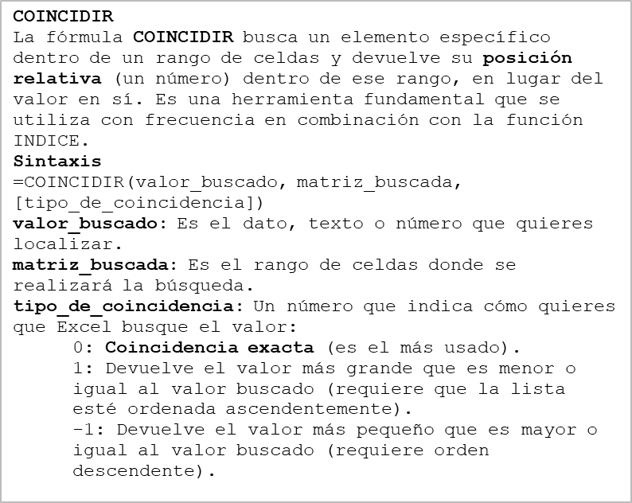
COINCIDIR

Como vimos, uno de los requerimientos de BUSCARV es que el valor esté a la derecha del dato de referencia.
Anidando la función COINCIDIR en ÍNDICE tendremos un resultado similar al que esperaríamos de una función BUSCARV, pero trayendo el valor que se encuentra a la izquierda.

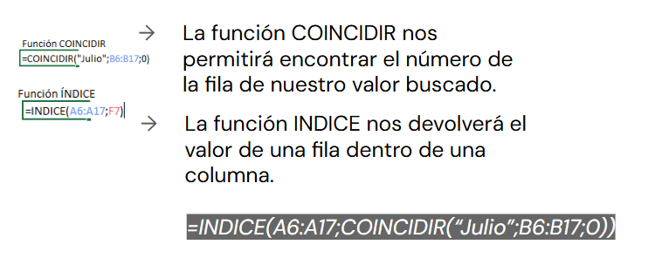

 |  |  |  |  |  |  |  |  |  |  | id_cliente | frecuencia_visitas | Promedio
 | id_cliente | edad | ingreso_mensual | modelo_preferido | interaccion_posventa | frecuencia_visitas | satisfaccion_servicio | region | tipo_cliente | canal_contacto | Centro
 | 1 | 56 | $414,064.00 | MX-5 | 4 | 4 | 4.80 | Centro | Recurrente | Web
 | 2 | 69 | $256,121.00 | MX-5 | 2 | 2 | 7.10 | Patagonia | Recurrente | TelÃ©fono
 | 3 | 46 | $620,435.00 | CX-5 | 8 | 1 | 5.70 | Sur | Nuevo | Sucursal
 | 4 | 32 | $751,160.00 | Mazda2 | 4 | 2 | 6.00 | Cuyo | Recurrente | TelÃ©fono
 | 5 | 60 | $414,237.00 | Mazda2 | 5 | 4 | 7.70 | Cuyo | Nuevo | Web
 | 6 | 25 | $425,049.00 | Mazda3 | 4 | 4 | 5.80 | Patagonia | Recurrente | Sucursal
 | 7 | 38 | $796,047.00 | CX-30 | 5 | 5 | 4.70 | Norte | Recurrente | App
 | 8 | 56 | $567,567.00 | Mazda3 | 5 | 4 | 10.00 | Norte | Nuevo | App
 | 9 | 36 | $443,125.00 | Mazda2 | 5 | 3 | 6.10 | Norte | Recurrente | Web
 | 10 | 40 | $521,344.00 | CX-5 | 3 | 0 | 5.70 | Patagonia | Nuevo | Web
 | 11 | 28 | $232,289.00 | Mazda3 | 7 | 3 | 8.80 | Patagonia | Recurrente | Sucursal
 | 12 | 28 | $790,794.00 | MX-5 | 3 | 4 | 6.10 | Patagonia | Recurrente | Web

ÍNDICE
La función ÍNDICE devuelve el valor o la referencia de una celda específica dentro de una tabla o matriz. Funciona como un sistema de coordenadas donde le indicas exactamente la intersección a buscar usando el número de fila y de columna.
Sintaxis
=ÍNDICE(matriz; número_fila; [número_columna])
matriz: Es el rango de celdas donde quieres buscar la información.
número_fila: La posición numérica de la fila dentro de ese rango.
número_columna: (Opcional) La posición numérica de la columna. Si tu rango tiene una sola columna, puedes omitirlo.

